Sheet1
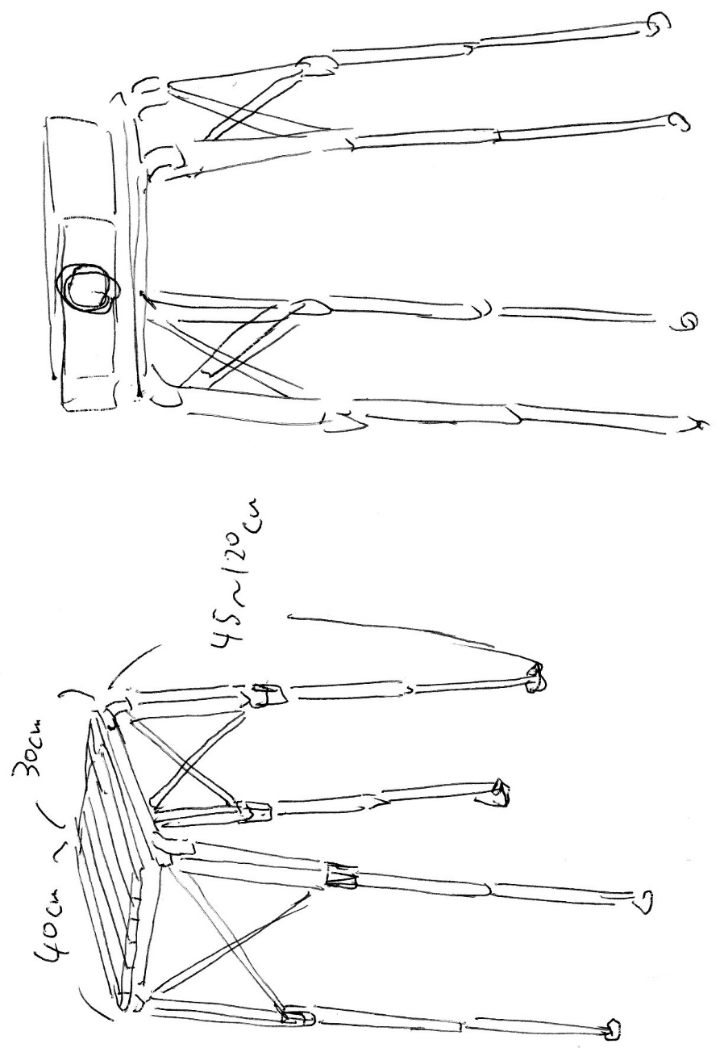
①アウトドアテーブル
URL:https://www.amazon.co.jp/%E6%8A%98%E3%82%8A%E3%81%9F%E3%81%9F%E3%81%BF-%E3%83%AD%E3%83%BC%E3%83%AB%E3%83%86%E3%83%BC%E3%83%96%E3%83%AB-%E3%82%A2%E3%82%A6%E3%83%88%E3%83%89%E3%82%A2-%E3%82%A2%E3%83%AB%E3%83%9F%E3%83%AC%E3%82%B8%E3%83%A3%E3%83%BC%E3%83%86%E3%83%BC%E3%83%96%E3%83%AB-%E9%AB%98%E3%81%95%E8%AA%BF%E6%95%B4%E5%8F%AF%E8%83%BD/dp/B07ZJ2S3LQ/ref=sr_1_57?__mk_ja_JP=%E3%82%AB%E3%82%BF%E3%82%AB%E3%83%8A&dchild=1&keywords=%E3%82%A2%E3%82%A6%E3%83%88%E3%83%89%E3%82%A2%E3%83%86%E3%83%BC%E3%83%96%E3%83%AB&qid=1620743238&sr=8-57
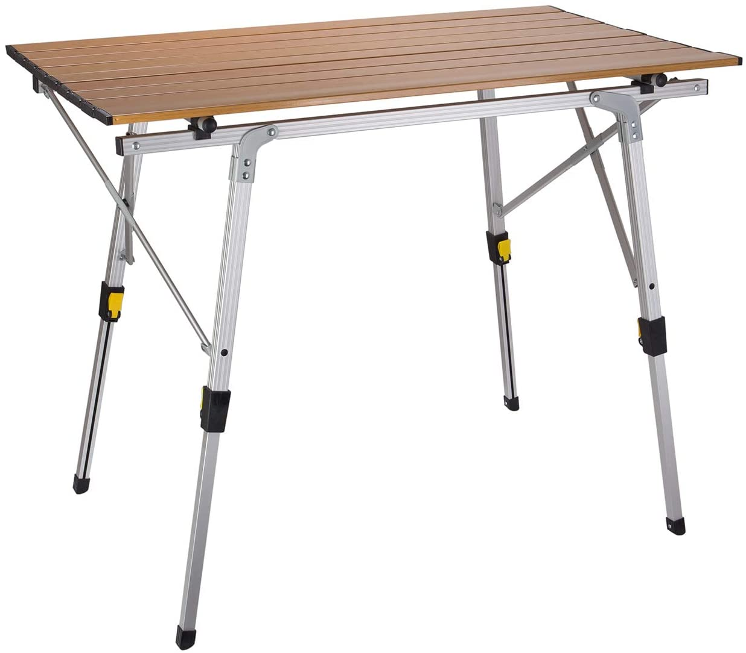

②一般的なプロジェクタースタンド（3脚）
URL:https://www.amazon.co.jp/BOMAKER-%E3%83%97%E3%83%AD%E3%82%B8%E3%82%A7%E3%82%AF%E3%82%BF%E3%83%BC%E4%B8%89%E8%84%9A%E5%8F%B0-360%C2%B0%E5%9B%9E%E8%BB%A2%E4%B8%89%E8%84%9A%E5%8F%B0%E3%80%9053-151cm%E8%AA%BF%E7%AF%80%E5%8F%AF%E8%83%BD%E3%80%91%E4%B8%89%E8%84%9A%E5%BC%8F-%E3%83%97%E3%83%AD%E3%82%B8%E3%82%A7%E3%82%AF%E3%82%BF%E3%83%BC-%E3%83%9B%E3%83%BC%E3%83%A0%E3%82%B7%E3%82%A2%E3%82%BF%E3%83%BC%E3%81%AB%E5%AF%BE%E5%BF%9C/dp/B08QRBSPKY/ref=sr_1_15?__mk_ja_JP=%E3%82%AB%E3%82%BF%E3%82%AB%E3%83%8A&dchild=1&keywords=%E3%83%97%E3%83%AD%E3%82%B8%E3%82%A7%E3%82%AF%E3%82%BF%E3%83%BC+%E3%82%B9%E3%82%BF%E3%83%B3%E3%83%89&qid=1620743634&sr=8-15
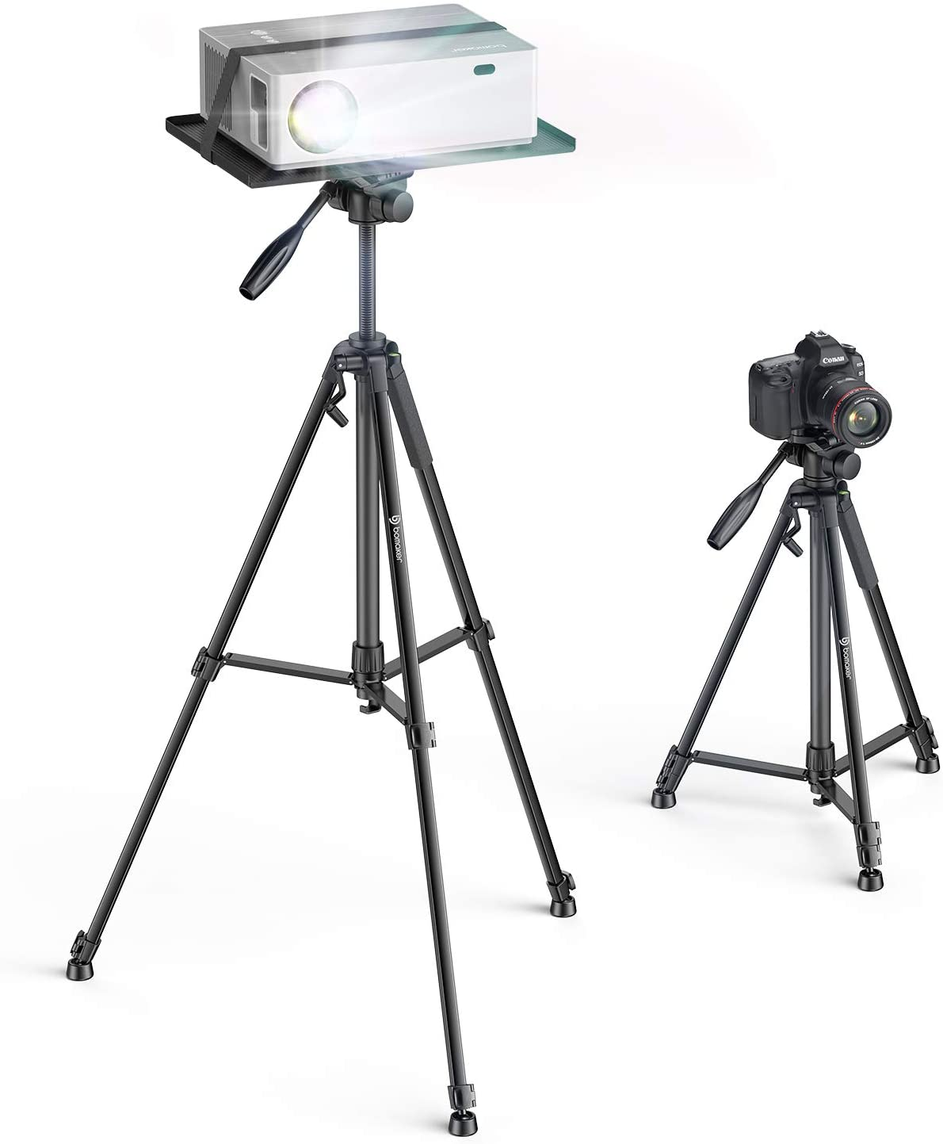

上記の①のテーブル部分と②の脚の部分を組み合わせて4脚のプロジェクタースタンドのイメージ図を作成してほしいです。
手書きのラフなイメージ図

